DF 1
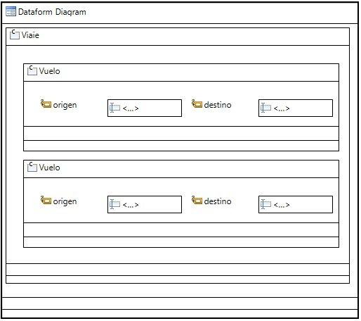

Viaje

 | Vuelo

 |  | Origen | Destino

 | Vuelo

 |  | Origen | Destino

PX2
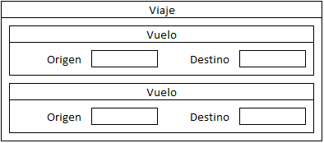
Viaje

 | Vuelo

 |  | Origen | Destino

 | Vuelo

 |  | Origen | Destino

DF 2
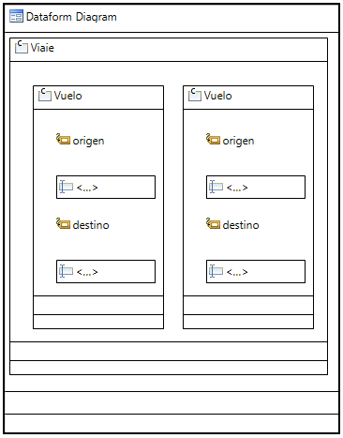

Viaje

 | Vuelo |  | Vuelo

 |  | Origen |  | Origen

 |  | Destino |  | Destino

